行政事業レビューシート
 |  |  |  |  |  |  |  |  |  |  |  |  |  |  | 事業番号 |  |  |  | 2022 |  |  |  | - | 防衛 |  |  | - | 21 |  | - | 0055
令和4年度行政事業レビューシート |  |  |  |  |  |  |  |  |  |  |  |  |  |  |  |  |  |  |  |  |  |  | （ | 防衛省 |  |  |  |  |  |  |  |  |  | ）
事業名 |  |  |  | 防衛情報通信基盤（DII)の整備 |  |  |  |  |  |  |  |  |  |  |  | 担当部局庁 |  |  |  | 防衛装備庁プロジェクト管理部 整備計画局 |  |  |  |  |  |  |  |  | 作成責任者
事業開始年度 |  |  |  | 平成13年度 |  |  |  |  | 事業終了 （予定）年度 |  |  | 終了予定なし |  |  |  | 担当課室 |  |  |  | 事業監理官(宇宙・地上装備担当) 情報通信課 施設計画課 施設整備官 |  |  |  |  |  |  |  |  | 事業監理官 吉岡 正嗣
会計区分 |  |  |  | 一般会計
根拠法令 （具体的な 条項も記載） |  |  |  | 防衛省設置法第四条第一項第十三号 |  |  |  |  |  |  |  |  |  |  |  | 関係する 計画、通知等 |  |  |  | 平成３１年度以降に係る防衛計画の大綱、中期防衛力整備計画（平成３１年度～平成３５年度）（平成３０年１２月１８日国家安全保障会議決定及び閣議決定）
主要政策・施策 |  |  |  | 宇宙開発利用、科学技術・イノベーション、国土強靱化施策 |  |  |  |  |  |  |  |  |  |  |  | 主要経費 |  |  |  | 防衛関係
事業の目的 （目指す姿を簡潔に。3行程度以内） |  |  |  | 本事業は、全自衛隊の共通ネットワークとして、マイクロ回線・部外回線・衛星回線を利用してデータ通信網と音声通信網から構成される防衛情報通信基盤（DII）を整備し、各自衛隊を横断した全体としてのネットワーク化、異なる機関間・システム間における情報の共有を図るためのネットワークを提供するものである。
事業概要 （5行程度以内。別添可） |  |  |  | 事業の目的を達成するために、オープン系及びクローズ系のデータ通信網、音声通信網及び利用する通信回線の構築、維持、運営を行っているが、これらの設計、機器借上及び購入、部外回線の借上、施設の整備等の事業を継続して実施している。
実施方法 |  |  |  | 直接実施
予算額・ 執行額 （単位:百万円） |  |  |  |  |  |  |  |  |  |  | 令和元年度 |  |  | 令和2年度 |  |  |  |  | 令和3年度 |  |  |  |  |  | 令和4年度 |  |  |  |  | 令和5年度要求
 |  |  |  | 予算の状況 |  | 当初予算 |  |  |  |  | 37,754 |  |  | 37,654 |  |  |  |  | 33,696 |  |  |  |  |  | 46,339 |  |  |  |  | 41,591
 |  |  |  |  |  | 補正予算 |  |  |  |  | - |  |  | - |  |  |  |  | - |  |  |  |  |  | -
 |  |  |  |  |  | 前年度から繰越し |  |  |  |  | - |  |  | - |  |  |  |  | 298 |  |  |  |  |  | - |  |  |  |  | -
 |  |  |  |  |  | 翌年度へ繰越し |  |  |  |  | - |  |  | ▲ 298 |  |  |  |  | - |  |  |  |  |  | -
 |  |  |  |  |  | 予備費等 |  |  |  |  | - |  |  | - |  |  |  |  | ▲ 0 |  |  |  |  |  | -
 |  |  |  |  |  | 計 |  |  |  |  | 37,754 |  |  | 37,356 |  |  |  |  | 33,994 |  |  |  |  |  | 46,339 |  |  |  |  | 41,591
 |  |  |  | 執行額 |  |  |  |  |  |  | 28,980 |  |  | 29,627 |  |  |  |  | 33,461
 |  |  |  | 執行率（％） |  |  |  |  |  |  | 77% |  |  | 79% |  |  |  |  | 98%
 |  |  |  | 当初予算＋補正予算に対する執行額の割合（％） |  |  |  |  |  |  | 77% |  |  | 79% |  |  |  |  | 99%
令和4・5年度 予算内訳 （単位：百万円） |  |  |  | 歳出予算目 |  |  |  |  |  |  | 令和4年度当初予算 |  |  | 令和5年度要求 |  |  |  |  | 主な増減理由
 |  |  |  | 通信維持費 |  |  |  |  |  |  | 32,380 |  |  | 34,096 |  |  |  |  | 要求内容の相違によるもの。 防衛力を５年以内に抜本的に強化するために必要な取組みについて事項要求している。
 |  |  |  | 通信機器購入費 |  |  |  |  |  |  | 9,771 |  |  | 3,548
 |  |  |  | 通信専用料 |  |  |  |  |  |  | 3,791 |  |  | 3,692
 |  |  |  | 施設整備費 |  |  |  |  |  |  | 375 |  |  | 234
 |  |  |  | 情報処理業務庁費 |  |  |  |  |  |  | 21 |  |  | 21
 |  |  |  | 入校講習旅費 |  |  |  |  |  |  | 0 |  |  | -
 |  |  |  | 計 |  |  |  |  |  |  | 46,339 |  |  | 41,591
活動内容 （アクティビティ） |  |  |  | 全自衛隊の共通ネットワークとして、マイクロ回線・部外回線・衛星回線を利用してデータ通信網と音声通信網から構成される防衛情報通信基盤（DII）を整備し、各自衛隊を横断した全体としてのネットワーク化、異なる機関間・システム間における情報の共有を図るためのネットワークを提供するものである。
活動目標及び 活動実績 （アウトプット） |  |  |  | 活動目標 |  |  |  |  |  |  | 活動指標 |  |  |  |  |  | 単位 |  |  | 令和元年度 |  |  | 令和2年度 |  |  | 令和3年度 |  |  | 4年度 活動見込 |  |  | 5年度 活動見込
 |  |  |  | 整備する情報システムに対して良好なネットワーク環境を提供する。 |  |  |  |  |  |  | 防衛情報通信基盤の借上器材及び調達器材の設置拠点数 |  |  |  |  | 活動実績 | 拠点 |  |  | 425 |  |  | 425 |  |  | 425 |  |  | - |  |  | -
 |  |  |  |  |  |  |  |  |  |  |  |  |  |  |  | 当初見込み | 拠点 |  |  | 425 |  |  | 425 |  |  | 425 |  |  | 425 |  |  | 425
単位当たり コスト |  |  |  | 算出根拠 |  |  |  |  |  |  |  |  |  |  |  |  | 単位 |  |  | 令和元年度 |  |  | 令和2年度 |  |  | 令和3年度 |  |  | 4年度活動見込
 |  |  |  | 執行額（Ｘ）／拠点数（Ｙ） |  |  |  |  |  |  |  |  |  |  |  | 単位当たり コスト | 百万円/拠点 |  |  | 68 |  |  | 70 |  |  | 79 |  |  | 109
 |  |  |  |  |  |  |  |  |  |  |  |  |  |  |  | 計算式 | X/Y |  |  | 28,980/425 |  |  | 29,627/425 |  |  | 33,461/425 |  |  | 46,339/425
成果目標及び 成果実績 （アウトカム） |  |  |  | 定量的な成果目標 |  |  |  |  |  |  | 成果指標 |  |  |  |  |  | 単位 |  |  | 令和元年度 |  |  | 令和2年度 |  |  | 令和3年度 |  |  | 中間目標 |  |  | 目標最終年度
 |  |  |  |  |  |  |  |  |  |  |  |  |  |  |  |  |  |  |  |  |  |  |  |  |  |  |  |  | 4 |  | 年度 | - | 年度
 |  |  |  | 整備する情報システムに対して良好なネットワーク環境を提供する。 |  |  |  |  |  |  | 年間可動日数 （通信機能保持） |  |  |  |  | 成果実績 | 日 |  |  | 366 |  |  | 365 |  |  | 365 |  |  | - |  |  | -
 |  |  |  |  |  |  |  |  |  |  |  |  |  |  |  | 目標値 | 日 |  |  | 366 |  |  | 365 |  |  | 365 |  |  | 365 |  |  | -
 |  |  |  |  |  |  |  |  |  |  |  |  |  |  |  | 達成度 | ％ |  |  | 100 |  |  | 100 |  |  | 100 |  |  | - |  |  | -
根拠として用いた 統計・データ名 （出典） |  |  |  | 平成２６年度以降に係る防衛計画の大綱（平成２５年１２月１７日国家安全保障会議決定及び閣議決定）

成果目標及び成果実績（アウトカム）欄についてさらに記載が必要な場合はチェックの上【別紙１】に記載 |  |  |  |  |  |  |  |  |  |  |  |  |  |  |  |  |  |  |  |  |  |  |  |  |  |  |  | チェック
政策評価、新経済・財政再生計画との関係 | 政策評価 | 政策 |  | Ⅰ－１ 我が国自身の防衛体制の強化（領域横断作戦に必要な能力の強化における優先事項） Ⅰ－２ 我が国自身の防衛体制の強化（防衛力の中心的な構成要素の強化における優先事項） Ⅰ－３ 我が国自身の防衛体制の強化（大規模災害等への対応）
 |  | 施策 |  | Ⅰ－１－（１） 宇宙・サイバー・電磁波の領域における能力の獲得・強化 Ⅰ－１－（２） 従来の領域における能力の強化 Ⅰ－２－（６） 情報機能の強化 Ⅰ－３－（１） 大規模災害等への対応 |  |  |  |  |  |  |  |  |  | 政策評価書URL |  |  | ①https://www.mod.go.jp/j/approach/hyouka/seisaku/2021/pdf/R03_bunseki_01.pdf ②https://www.mod.go.jp/j/approach/hyouka/seisaku/2021/pdf/R03_bunseki_02.pdf ③https://www.mod.go.jp/j/approach/hyouka/seisaku/2021/pdf/R03_bunseki_09.pdf ④https://www.mod.go.jp/j/approach/hyouka/seisaku/2021/pdf/R03_bunseki_10.pdf
 |  |  |  |  |  |  |  |  |  |  |  |  |  | 該当箇所 |  |  | ①７ページ②１６、１７ページ③５ページ④７、８ページ
 | 新経済・財政再生計画改革工程表 2021 | 取組事項 |  | 分野： |  |  | - |  |  |  |  |  | -
 |  |  |  | （新経済・財政再生計画改革工程表 2021）URL： |  |  |  |  |  |  |  |  | -
 |  |  |  | 該当箇所 |  |  |  |  |  |  |  |  | -
事業所管部局による点検・改善
 | 項 目 |  |  |  |  |  |  |  |  |  |  |  |  |  |  |  |  |  | 評 価 |  | 評価に関する説明
国費投入の必要性 | 事業の目的は国民や社会のニーズを的確に反映しているか。 |  |  |  |  |  |  |  |  |  |  |  |  |  |  |  |  |  | ○ |  | 本事業は、防衛省・自衛隊の活動に必要なデータ通信網及び音声通信網からなるネットワークを提供し、ひいては日本の安全保障に寄与するものであり、国民や社会のニーズを的確に反映している。
 | 地方自治体、民間等に委ねることができない事業なのか。 |  |  |  |  |  |  |  |  |  |  |  |  |  |  |  |  |  | ○ |  | 本事業は、防衛省・自衛隊の活動に必要なデータ通信網及び音声通信網からなるネットワークの提供であるため、地方自治体、民間等に委ねることはできない。
 | 政策目的の達成手段として必要かつ適切な事業か。政策体系の中で優先度の高い事業か。 |  |  |  |  |  |  |  |  |  |  |  |  |  |  |  |  |  | ○ |  | 本事業は、防衛省・自衛隊の活動に必要なデータ通信網及び音声通信網からなるネットワークを提供し、ひいては日本の安全保障に寄与するものであり、政策目的の達成手段として必要かつ適切であり、優先度が高い事業である。
事業の効率性 | 競争性が確保されているなど支出先の選定は妥当か。 |  |  |  |  |  |  |  |  |  |  |  |  |  |  |  |  |  | ○ |  | 調達に際しては、原則として一般競争入札により入札参加者を多く募り競争性の確保に努めており、支出先の選定は妥当である。 競争性のない随意契約については、使用予定期間内の継続事業及び一般競争入札による不落随契であり、支出先の選定は妥当である。
 |  | 一般競争契約、指名競争契約又は随意契約（企画競争）による支出のうち、一者応札又は一者応募となったものはないか。 |  |  |  |  |  |  |  |  |  |  |  |  |  |  |  |  | 有
 |  | 競争性のない随意契約となったものはないか。 |  |  |  |  |  |  |  |  |  |  |  |  |  |  |  |  | 有
 | 受益者との負担関係は妥当であるか。 |  |  |  |  |  |  |  |  |  |  |  |  |  |  |  |  |  | ○ |  | 契約相手方に対して契約内容以外の要求を行っていないため、負担関係は妥当である。
 | 単位当たりコスト等の水準は妥当か。 |  |  |  |  |  |  |  |  |  |  |  |  |  |  |  |  |  | ○ |  | 調達に際しては、原則として一般競争入札により入札参加者をより多く募り競争性の確保に努めるとともに、コストの低減を従前より図っているなど、単位当たりコスト等の水準は妥当である。
 | 資金の流れの中間段階での支出は合理的なものとなっているか。 |  |  |  |  |  |  |  |  |  |  |  |  |  |  |  |  |  | ‐ |  | -
 | 費目・使途が事業目的に即し真に必要なものに限定されているか。 |  |  |  |  |  |  |  |  |  |  |  |  |  |  |  |  |  | ○ |  | 防衛省・自衛隊の各種活動に必要なネットワークの提供のための費目・使途となっており、事業目的に即し真に必要なものに限定されている。
 | 不用率が大きい場合、その理由は妥当か。（理由を右に記載） |  |  |  |  |  |  |  |  |  |  |  |  |  |  |  |  |  | ○ |  | 適切な予算執行を図るため、一般競争入札を実施した結果に基づくものであり妥当である。
 | 繰越額が大きい場合、その理由は妥当か。（理由を右に記載） |  |  |  |  |  |  |  |  |  |  |  |  |  |  |  |  |  | ‐ |  | -
 | その他コスト削減や効率化に向けた工夫は行われているか。 |  |  |  |  |  |  |  |  |  |  |  |  |  |  |  |  |  | ○ |  | 契約実績等の分析、装備品の老朽化状況の分析、ネットワーク構成の見直しを実施し、コスト削減・効率化を図っている。
事業の有効性 | 成果実績は成果目標に見合ったものとなっているか。 |  |  |  |  |  |  |  |  |  |  |  |  |  |  |  |  |  | ○ |  | 成果実績は、防衛省が整備する情報システムに対する良好なネットワークの提供について、計画した所要のシステム器材の調達・借上げ等を実施しており、成果目標に見合っている。
 | 事業実施に当たって他の手段・方法等が考えられる場合、それと比較してより効果的あるいは低コストで実施できているか。 |  |  |  |  |  |  |  |  |  |  |  |  |  |  |  |  |  | ‐ |  | -
 | 活動実績は見込みに見合ったものであるか。 |  |  |  |  |  |  |  |  |  |  |  |  |  |  |  |  |  | ○ |  | 活動実績は見込みに見合ったものである。
 | 整備された施設や成果物は十分に活用されているか。 |  |  |  |  |  |  |  |  |  |  |  |  |  |  |  |  |  | ○ |  | 整備された各種ネットワーク機器は、災害派遣等事態対処を始めとする防衛省・自衛隊の各種活動において、十分に活用されている。
関連事業 | 関連する事業がある場合、他部局・他府省等と適切な役割分担を行っているか。（役割分担の具体的な内容を各事業の右に記載） |  |  |  |  |  |  |  |  |  |  |  |  |  |  |  |  |  | ‐ |  | -
 | 事業番号 |  |  |  |  |  |  |  |  | 事業名

点検・改善結果 | 点検結果 |  |  | １ 必要性 全自衛隊の共通ネットワークとして、各自衛隊を横断し、異なる機関間・システム間における情報の共有化を図るため、必要である。 ２ 効率性 契約実績等の分析、装備品の老朽化状況の分析及びネットワーク構成の見直しを行うことで、コスト削減を図っており、効率的である。 ３ 有効性 全自衛隊のネットワークの維持・構築を図ることにより、円滑かつ効率的な業務を実施することが可能となるため、有効である。 ４ 総合評価 本事業は、全自衛隊のネットワークの維持・構築を図ることにより、防衛省・自衛隊の任務遂行に必要な防衛情報通信基盤を適切に運用できるものと評価できる。事業の実施にあたっては、必要性、効率性、有効性が考慮されているなど、本事業は適正に実施されている。
 | 改善の 方向性 |  |  | 引き続き、契約実績等の分析・更なるコスト低減・競争性の確保について検討し、効率的な予算要求・執行に努める。
外部有識者の所見
・支出先リストを参照すると高落札率となっており、価格が高止まりになっている印象を持つ。 ・継続中のシステム保守等の調達であれば、見積精査、原価監査等を通じて、コスト低減を図る余地があるのではないか。 ・システム換装時においては、業態調査等による参入障壁の要因分析、システム機能の精査や仕様書の見直しなどを行い、事業者間の競争が働くような環境整備を行うべき。 ・昨今、システム開発に関するトラブルやサイバーセキュリティの問題も多く報道されている。システム換装時には、当該観点における信頼性等も十分考慮した上での業者選定を実施されたい。
行政事業レビュー推進チームの所見
事業内容の 一部改善 |  |  | ・外部有識者の所見を踏まえて、適切に対応されたい。
所見を踏まえた改善点/概算要求における反映状況
執行等改善 |  |  | ・契約内容の特性を踏まえつつ、価格の妥当性に留意し事業を推進する。 ・引き続き、都度の見積精査を実施するとともに契約実績等の分析により更なるコスト低減を図る。 ・換装時に関わらず、機能精査や仕様書の見直しを行い、競争性の確保に努める。 ・換装時にはセキュリティなどの信頼性等を考慮した上で業者選定を実施していく。
備考
-
関連する過去のレビューシートの事業番号
平成23年度 |  | 0011
平成24年度 |  | 0011
平成25年度 |  | 0017
平成26年度 |  | 0016
平成27年度 |  | 0183
平成28年度 |  | 0132
平成29年度 |  | 0127
平成30年度 |  | 0122
令和元年度 |  | 防衛省 |  |  | - |  |  | 0113
令和2年度 |  | 防衛省 |  |  |  |  |  | 0055
令和3年度 |  | 2021 |  | 防衛 |  |  | 20 | 0053
資金の流れ （資金の受け取り先が何を行っているかについて補足する） （単位：百万円） |  |  |  | ※令和3年度実績を記入。執行実績がない新規事業、新規要求事業については現時点で予定やイメージを記入。

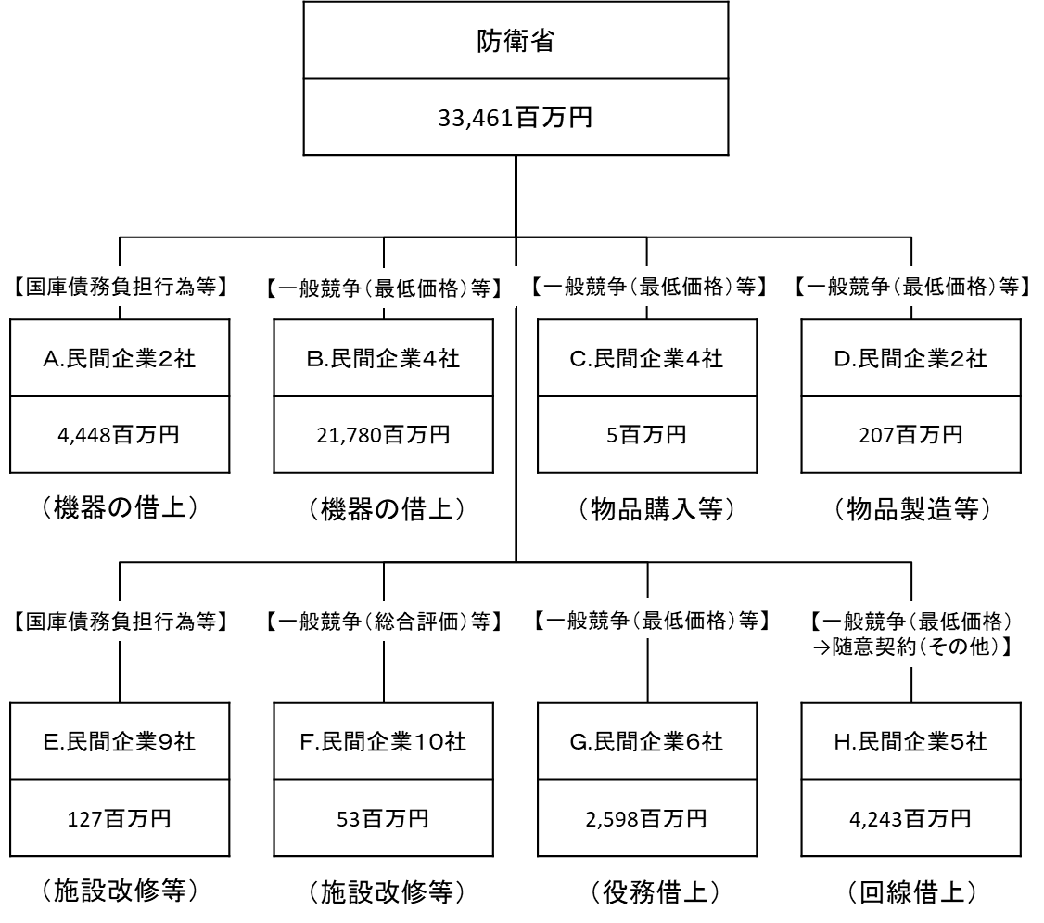

費目・使途 （「資金の流れ」においてブロックごとに最大の金額が支出されている者について記載する。費目と使途の双方で実情が分かるように記載） |  |  |  | A.富士通株式会社 |  |  |  |  |  |  |  |  |  |  |  |  |  | B.富士通株式会社
 |  |  |  | 費 目 |  |  |  | 使 途 |  |  |  |  |  |  |  | 金 額 (百万円） |  | 費 目 |  |  |  | 使 途 |  |  |  |  |  |  |  |  |  | 金 額 (百万円）
 |  |  |  | 通信維持費 |  |  |  | 機器の借上げ |  |  |  |  |  |  |  | 4,417 |  | 通信維持費 |  |  |  | 機器の借上げ |  |  |  |  |  |  |  |  |  | 19,445

 |  |  |  | 計 |  |  |  |  |  |  |  |  |  |  |  | 4,417 |  | 計 |  |  |  |  |  |  |  |  |  |  |  |  |  | 19,445
 |  |  |  | C.株式会社秋山商会 |  |  |  |  |  |  |  |  |  |  |  |  |  | D.富士通株式会社
...

